Instruções
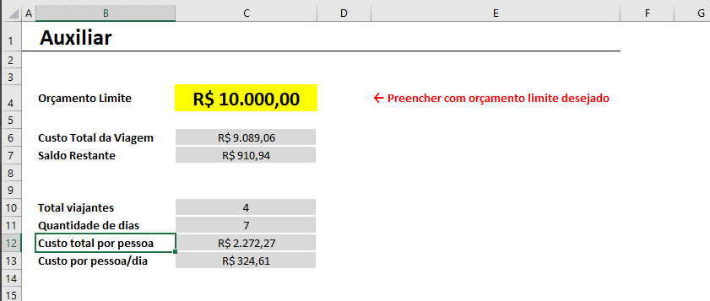
Instruções

Aba Principal

A aba Principal possui duas áreas:
1 - A primeira é mostrada ao lado e se trata de um resumo de todos os gastos de viagem, divididos por cada uma das categorias. Ele também permite visualizar o orçamento limite configurado e o total de gastos na viagem, provenientes da tabela que fica na mesma aba, logo abaixo dos gráficos.
2 - Os valores resumidos nos gráficos vêm da tabela que deve ser preenchida na mesma aba. Para ilustrar, abaixo você pode visualizar um print de cada gasto registrado. Também é possível incluir uma coluna de Observação para detalhar alguma informação adicional de interesse.
Nesta tabela, você tem a opção de informar na coluna "Incluir nas despesas" se você deseja incluir ou não aqueles gastos. Essa opção é interessante caso você queira deixar em "stand-by" algum gasto por não saber se entrará ou não na sua lista de despesas.
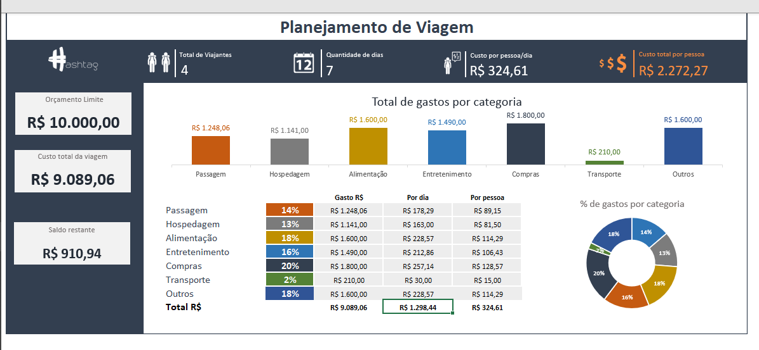

Outro detalhe é: caso você tente cadastrar um gasto que exceda o seu orçamento limite, uma mensagem de erro irá aparecer. Desta forma, você terá 2 opções:
(1) alterar o orçamento limite na aba Auxiliar ou
(2) Retirar aquele gasto da sua lista.
Desta forma você garante que não irá exceder os gastos de viagem e conseguirá fazer um melhor controle e planejamento.
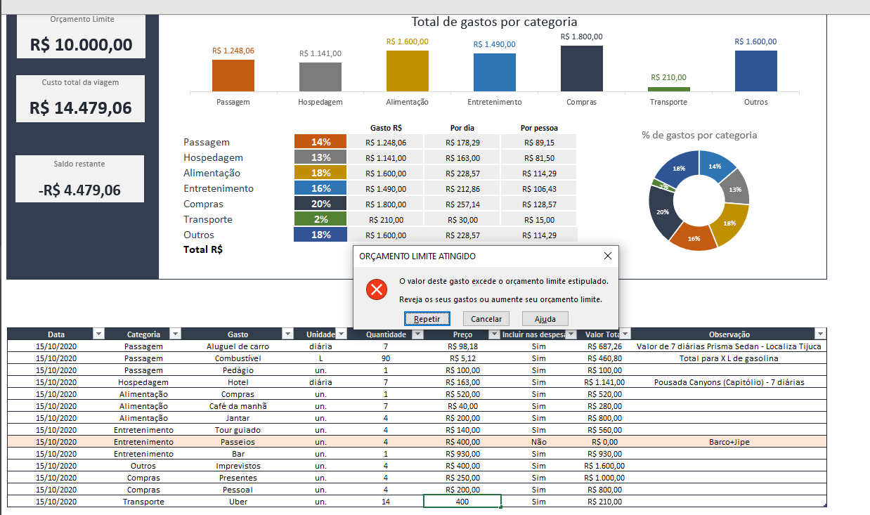

Aba Checklist

Na aba Checklist de Viagem você pode criar uma lista de itens que não podem ser esquecidos na sua viagem. Logo acima da tabela, é possível visualizar o total de itens a serem enviados e o total de itens Ok e pendências. Com este controle de checklist você minimiza as possibilidades de esquecer algum item importante para a sua viagem.
Lembrando que você pode adicionar novos itens nessa tabela, ou até mesmo excluir os existentes.
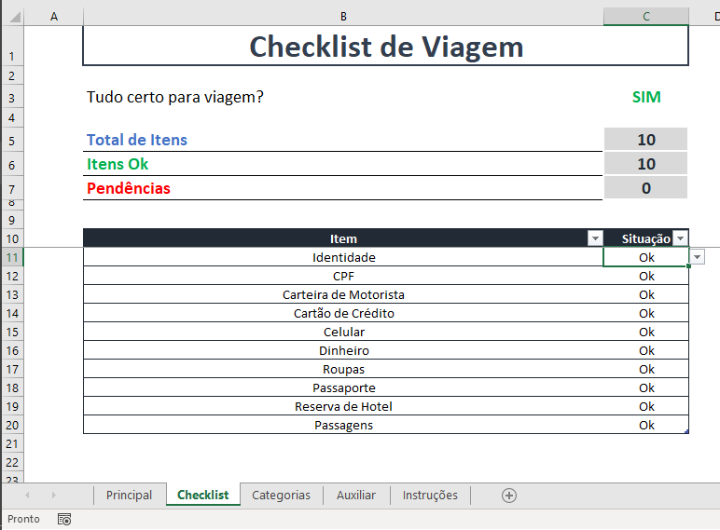

Aba Categorias

A aba Categorias contém todas as categorias de gastos de viagem. Elas alimentam as validações de dados (listas de opções) na tabela da aba Principal, nas colunas de Categoria e Gastos.

Aba Auxiliar

Esta aba contém os cálculos utilizados nas visualizações da aba Principal, além de uma célula que permite você informar o orçamento limite da sua viagem. Portanto, antes de começar a preencher as informações de gastos na aba Principal, lembre de estabelecer um limite de orçamento na célula C4 desta aba para garantir um melhor planejamento dos seus gastos.

Principal
Planejamento de Viagem
4
Total de Viajantes
7
Quantidade de dias
R$ 324,61
Custo por pessoa/dia
R$ 2.272,27
Custo total por pessoa

R$ 10.000,00
Orçamento Limite
Total de gastos por categoria

R$ 9.089,06
Custo total da viagem

% de gastos por categoria
R$ 910,94
Saldo restante
 |  |  |  | Gasto R$ | Por dia | Por pessoa
 |  | Passagem | 14% | R$ 1,248.06 | R$ 178.29 | R$ 89.15
 |  | Hospedagem | 13% | R$ 1,141.00 | R$ 163.00 | R$ 81.50
 |  | Alimentação | 18% | R$ 1,600.00 | R$ 228.57 | R$ 114.29
 |  | Entretenimento | 16% | R$ 1,490.00 | R$ 212.86 | R$ 106.43
 |  | Compras | 20% | R$ 1,800.00 | R$ 257.14 | R$ 128.57
 |  | Transporte | 2% | R$ 210.00 | R$ 30.00 | R$ 15.00
 |  | Outros | 18% | R$ 1,600.00 | R$ 228.57 | R$ 114.29
 |  | Total R$ |  | R$ 9,089.06 | R$ 1,298.44 | R$ 324.61

Data | Categoria | Gasto | Unidade | Quantidade | Preço | Incluir nas despesas? | Valor Total | Observação
2020-10-15 | Passagem | Aluguel de carro | diária | 7 | R$ 98.18 | Sim | R$ 687.26 | Valor de 7 diárias Prisma Sedan - Localiza Tijuca
2020-10-15 | Passagem | Combustível | L | 90 | R$ 5.12 | Sim | R$ 460.80 | Total para X L de gasolina
2020-10-15 | Passagem | Pedágio | un. | 1 | R$ 100.00 | Sim | R$ 100.00
2020-10-15 | Hospedagem | Hotel | diária | 7 | R$ 163.00 | Sim | R$ 1,141.00 | Pousada Canyons (Capitólio) - 7 diárias
2020-10-15 | Alimentação | Compras | un. | 1 | R$ 520.00 | Sim | R$ 520.00
2020-10-15 | Alimentação | Café da manhã | un. | 7 | R$ 40.00 | Sim | R$ 280.00
2020-10-15 | Alimentação | Jantar | un. | 4 | R$ 200.00 | Sim | R$ 800.00
2020-10-15 | Entretenimento | Tour guiado | un. | 4 | R$ 140.00 | Sim | R$ 560.00
2020-10-15 | Entretenimento | Passeios | un. | 4 | R$ 400.00 | Não | R$ 0.00 | Barco+Jipe
2020-10-15 | Entretenimento | Bar | un. | 1 | R$ 930.00 | Sim | R$ 930.00
2020-10-15 | Outros | Imprevistos | un. | 4 | R$ 400.00 | Sim | R$ 1,600.00
2020-10-15 | Compras | Presentes | un. | 4 | R$ 250.00 | Sim | R$ 1,000.00
2020-10-15 | Compras | Pessoal | un. | 4 | R$ 200.00 | Sim | R$ 800.00
2020-10-15 | Transporte | Uber | un. | 14 | R$ 15.00 | Sim | R$ 210.00

